Página16
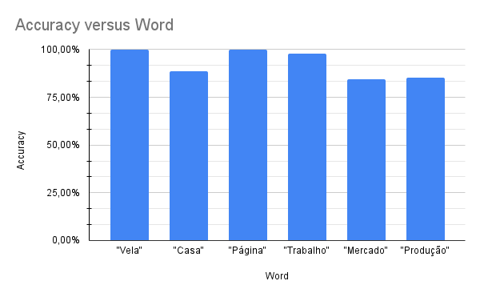
Word | Accuracy
"Vela" | 100%
"Casa" | 88.57%
"Página" | 100%
"Trabalho" | 98%
"Mercado" | 84.27%
"Produção" | 85.45%

